RF 01
 | SERGIPE EMPREENDIMENTOS LTDA R. MINERVINO F LIMA, 1368, 2º ANDAR, SALA 4 - CENTRO - PORTO DA FOLHA-SE CNPJ : 29.889.275/0001-00
 | RELATÓRIO FOTOGRÁFICO 1ºBM
DRENAGEM E PAVIMENTAÇÃO DAS RUAS “A”, “B”, “C” E “D” DO LOTEAMENTO PORTELINHA, BAIRRO ROMUALDO PRADO, NESTE MUNICÍPIO DE SÃO CRISTÓVÃO/SE.
ITEM | DESCRIÇÃO DO ITEM
01 | SERVIÇOS GERAIS
01.001 | ADMINISTRAÇÃO LOCAL
01.001.001 | Equipe Dirigente
02 | SERVIÇOS PRELIMINARES
02.001 | Placa de obra em chapa aço galvanizado, instalada - Rev 02_01/2022

02.002 | Barracão para Obras de Médio Porte Reaproveitamento 2 vezes
02.003 | Tapume em chapa galvanizada nº30, esp=0,35mm, h=2,00m, exclusive pintura
02.004 | Ligação Predial de Água em Mureta de Concreto, Provisória ou Definitiva, com Fornecimento de Material, inclusive Mureta e Hidrômetro, Rede DN 50mm
02.005 | Instalação provisória de energia elétrica, aerea, trifasica, em poste galvanizado, exclusive fornecimento do medidor
03 | MOBILIZAÇÃO E DESMOBILIZAÇÃO
03.001 | Caminhão Carroceria de madeira 9 t - fonte:DNIT
04 | FRETE
04.001 | FRETE DE MATERIAL ARENOSO
04.001.001 | Transporte com caminhão basculante de 10 m³ - rodovia pavimentada (SICRO 5914389 - ref. Jul./2021)
04.002 | FRETE MATERIAL BRITADO
04.002.001 | Transporte com caminhão basculante de 10 m³ - rodovia pavimentada (SICRO 5914389 - ref. Jul./2021)
05 | DRENAGEM PLUVIAL
05.001 | Locação de rede de drenagem
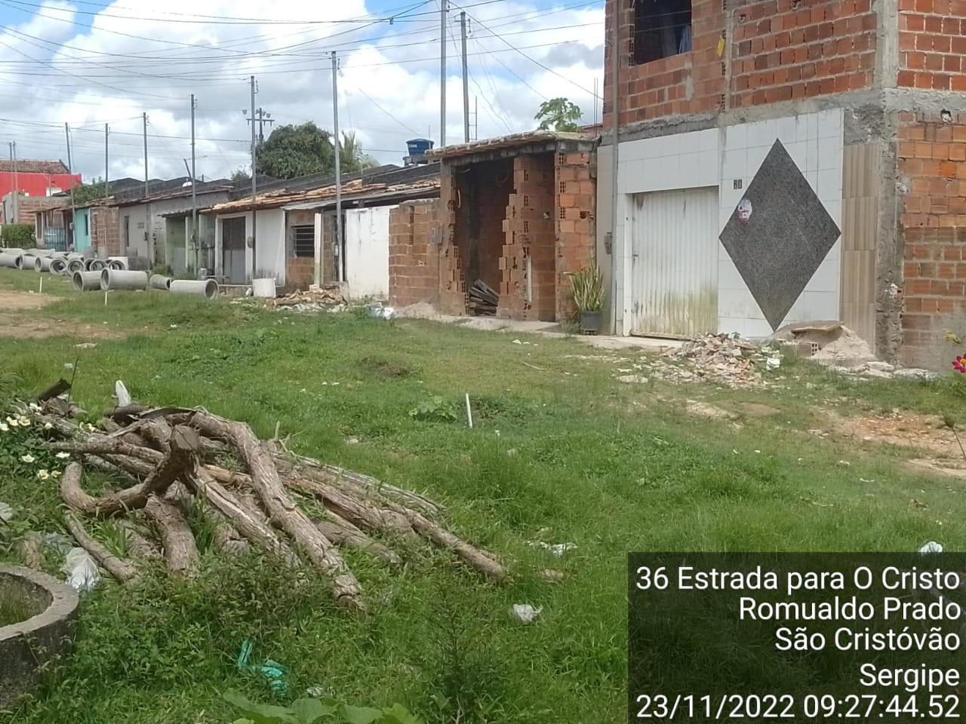

05.002 | Escavação com retro-escavadeira de pneus, de valas, em material de 1ª categoria até 1,50m de profundidade
05.003 | Lastro de areia
05.004 | Apiloamento manual de fundo de vala
05.005 | Fornecimento e assentamento de tubo de concreto simples CS d=0,30 m
05.006 | Fornecimento e assentamento de tubo de concreto armado ca2 d=0,40 m
05.007 | Fornecimento e assentamento de tubo de concreto armado ca2 d=0,60 m
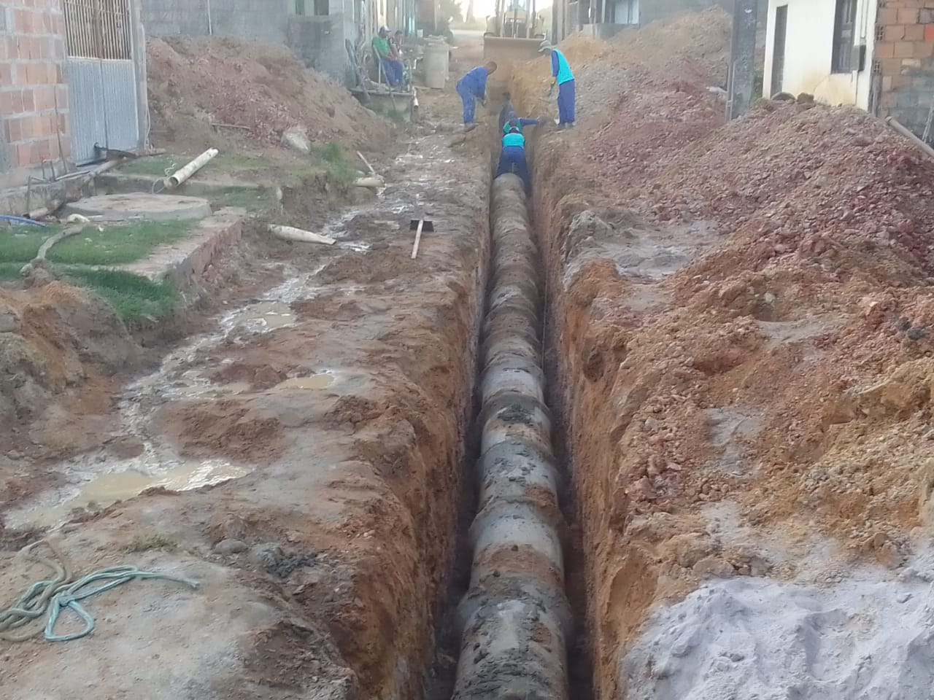 |  | 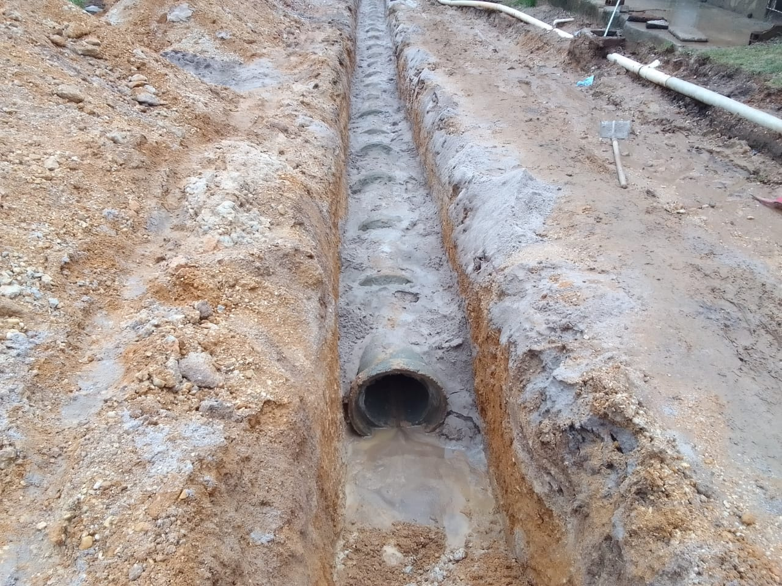

05.008 | Reaterro manual de valas ou áreas, compactado manualmente a 95% do pn, com compactador à percussão sapinho
05.009 | Carga mecânica de material de 1ª categoria
05.010 | Transporte com caminhão basculante de 10 m³ - rodovia pavimentada (SICRO 5914389 - ref. Jul./2021)
05.011 | Descarte de resíduos da construção civil em área licenciada
05.012 | Boca de lobo simples, em alvenaria de tijolos maciços esp . = 0,18m, altura até 1,00m - R1
05.013 | Poço de visita em alvenaria tij. maciços esp. = 0,20m, dim. int. = 1.40 x 1.40 x 1.60m, laje sup. c.a. esp. = 0,15m, inclusive tampa de concreto - R1
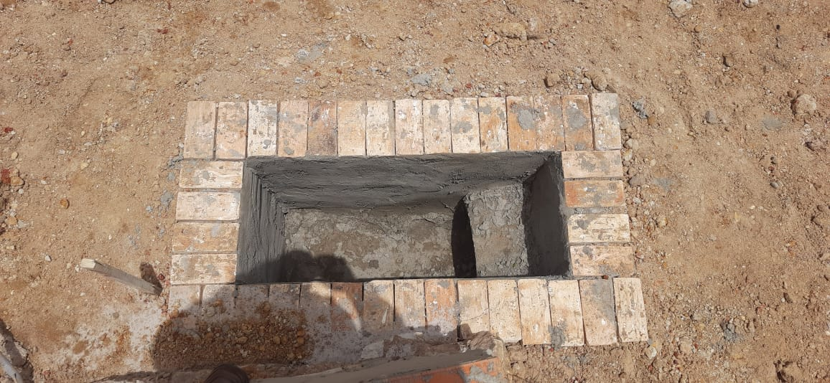 |  | 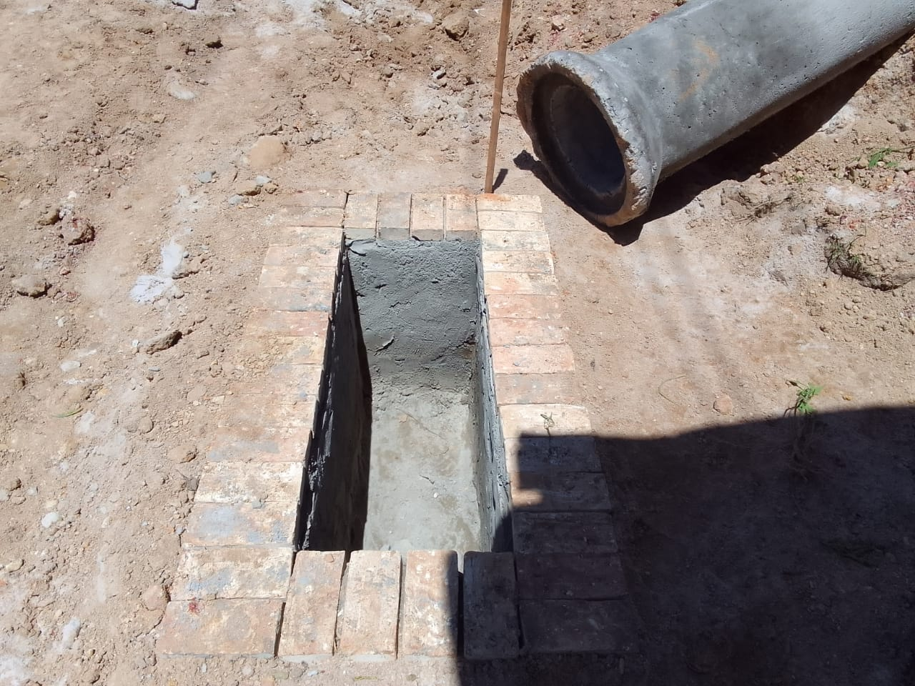

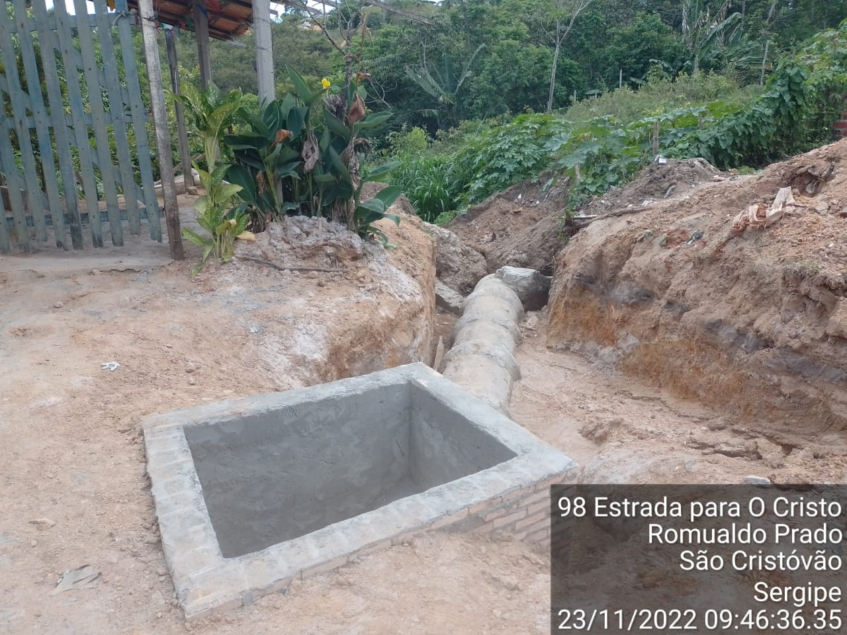

05.014 | Laje e berço de concreto para tubos de 600mm
05.015 | Ponta de ala em concreto ciclópico, para tubos de concreto (simples) d=0.40 à 0.60 m
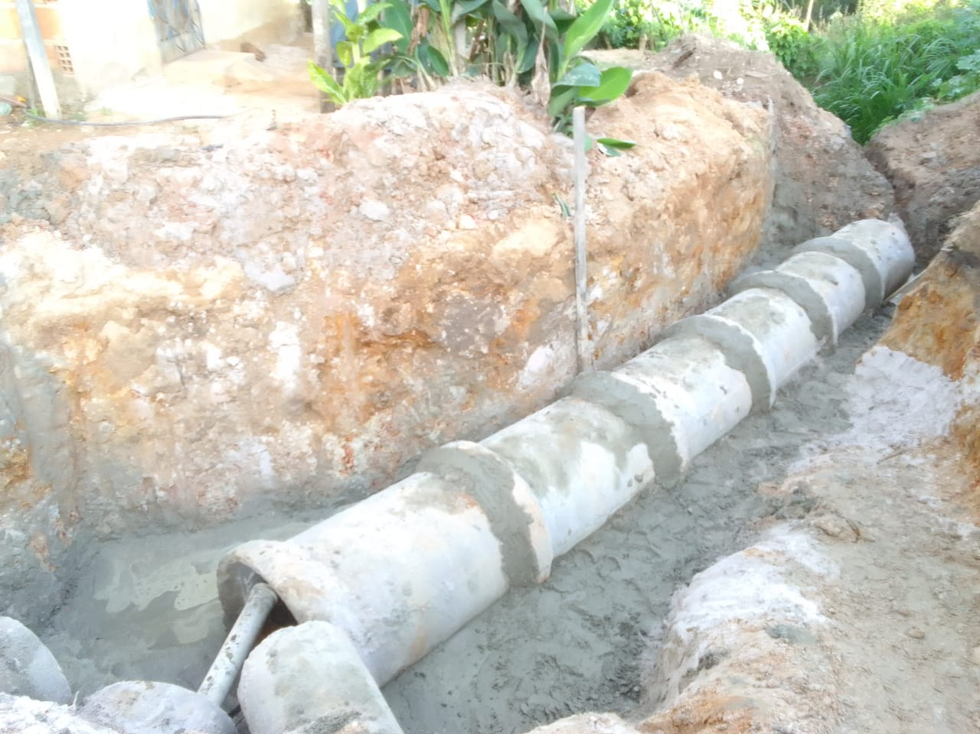

05.016 | Religação de corte no geral
05.017 | Tubo pvc, serie normal, esgoto predial, dn 150 mm, fornecido e instalado em subcoletor aéreo de esgoto sanitário. af_12/2014
05.018 | Tubo pvc, serie normal, esgoto predial, dn 100 mm, fornecido e instalado em prumada de esgoto sanitário ou ventilação. af_12/2014
05.019 | Caixa de passagem pre-moldada com tampa 0,40x0,40x0,40m
05.020 | Limpeza e teste de redes de esgotos sanitários
06 | PAVIMENTAÇÃO
06.001 | MOVIMENTAÇÃO DE TERRA
06.001.001 | Locação de serviços de pavimentação
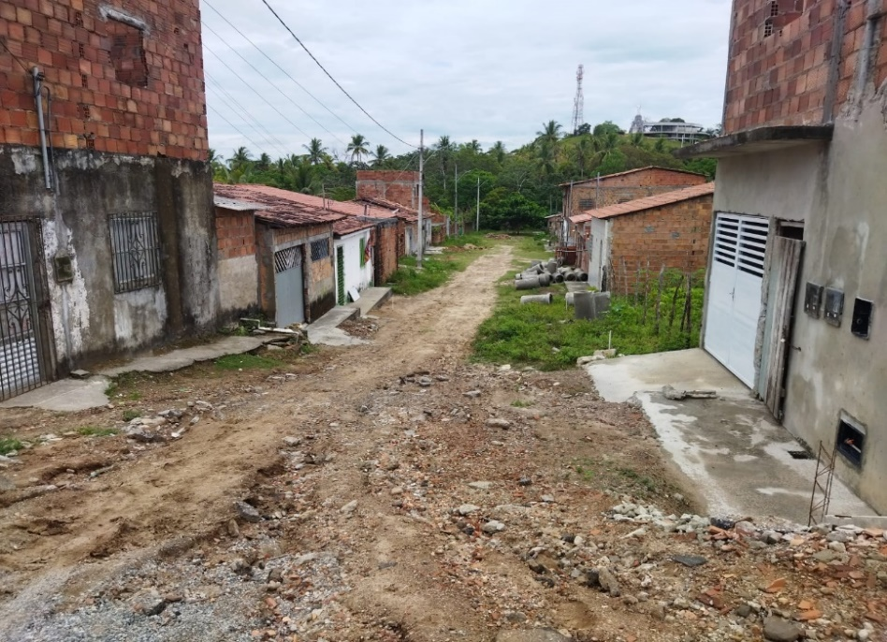

06.001.002 | Escavação com trator de esteiras com lâmina, em material de 1ª categoria
06.001.003 | Carga mecânica de material de 1ª categoria
06.001.004 | Transporte com caminhão basculante de 10 m³ - rodovia pavimentada (SICRO 5914389 - ref. Jul./2021)
06.001.005 | Descarte de resíduos da construção civil em área licenciada
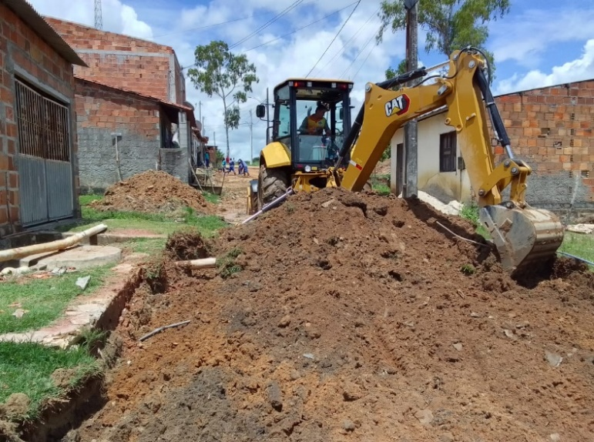 |  | 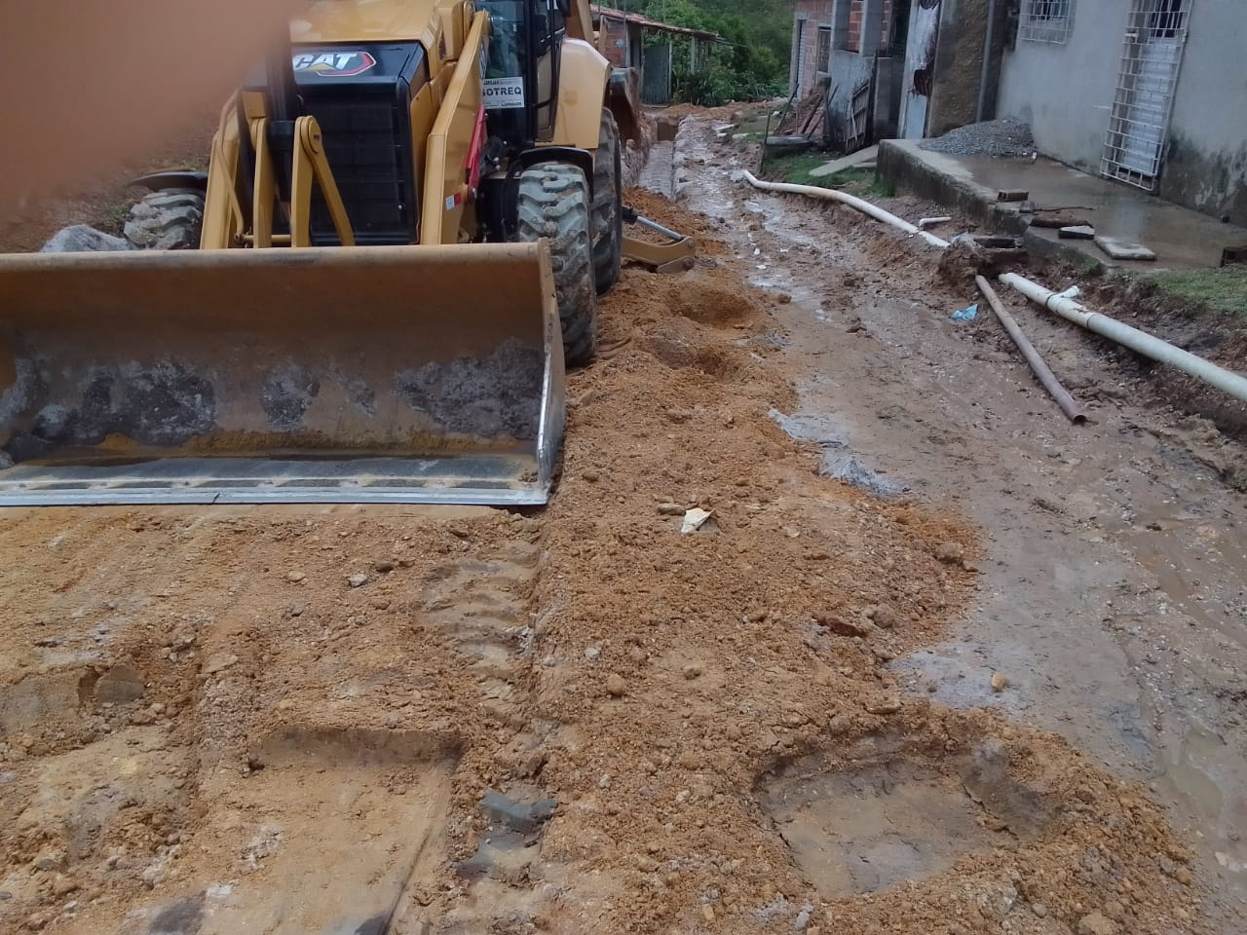

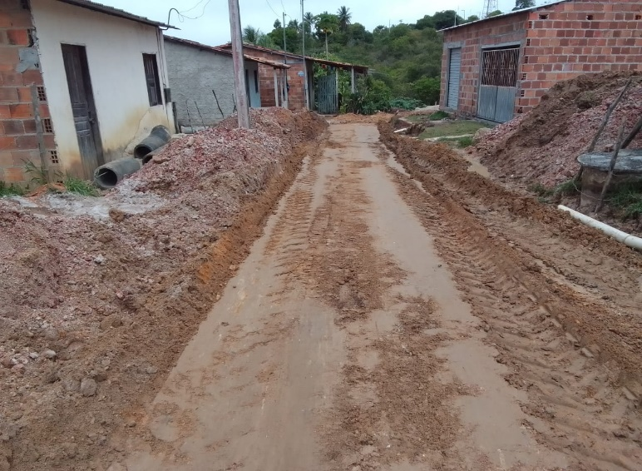 |  | 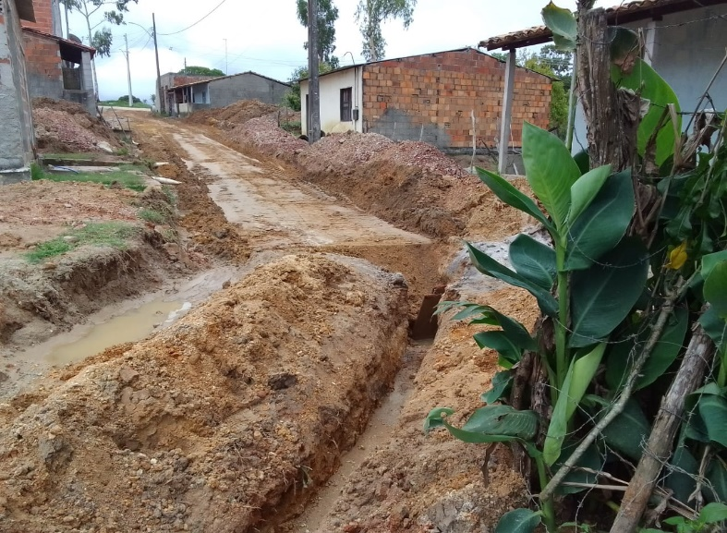

06.001.006 | Espalhamento de material de 1ª categoria c/ trator esteira Cat - D-6 ou similar
06.001.007 | Compactação de aterros, com rolo vibratório pé de carneiro, a 95% do proctor normal
06.001.008 | Regularização mecanizada de áreas
06.001.009 | Material para base, cbr>60, adquirido solto na jazida, inclusive limpeza da área e carga, exclusive transporte
06.001.010 | Transporte com caminhão basculante de 10 m³ - rodovia pavimentada (SICRO 5914389 - ref. Jul./2021)
06.001.011 | Execução e compactação de base e ou sub base com solo estabilizado granulometricamente - exclusive escavação, carga e transporte e solo. af_09/2017
06.002 | PAVIMENTAÇÃO
06.002.001 | Pavimentação em paralelepípedo granítico sobre colchão de areia, rejuntado com argamassa de cimento e areia traço 1:3, inclusive frete do paralelepípedo granítico
06.002.002 | Meio-fio pré moldado de concreto simples (0,12 x 0,30 x 1,00m), rejuntado com argamassa de cimento e areia no traço 1:3
06.002.003 | Meio-fio granítico, rejuntado com argamassa de cimento e areia no traço 1:3
06.003 | PASSEIOS
06.003.001 | Piso em concreto simples desempolado, fck = 15 MPa, e = 7 cm, com forma em quadros 2,0x2,0m, para juntas de concretagem - tres usos
06.003.002 | Aplicação de lona plástica para execução de pavimentos de concreto. af_04/2022
06.003.003 | Concreto simples usinado fck=30mpa, bombeado, lançado e adensado na infraestrutura
06.003.004 | Fornecimento e instalação de tela aço soldada nervurada CA-60, Q-92, malha 15x15cm, ferro 4.2mm (1.48 kg/m2), painel 2,45x6,0m, Telcon ou similar
06.003.005 | Colchão de areia
06.004 | PINTURA
06.004.001 | Pintura de meio-fio com tinta branca a base de cal (caiação). af_05/2021
06.004.002 | Demarcação de pavimentos com pintura de 1 demão de resina acrílica, e aplicação de micro-esferas para sinalização horizontal (Estacionamentos, faixas de pedrestres, etc.)
06.005 | ACESSIBILIDADE
06.005.001 | Piso tátil direcional e de alerta, em concreto colorido, p/deficientes visuais, dimensões 30x30cm, aplicado com argamassa industrializada ac-ii, rejuntado, exclusive regularização de base
06.005.002 | Sinalização horizontal sobre piso cimentado, padrão p/deficientes,com tinta à base de resina acrilica
07 | SINALIZAÇÃO
07.001 | Placa de regulamentação R-1 - hexagonal, (parada obrigatória), padrão dnit, em chapa de aço nº 18, tratada, revestida em película totalmente refletiva, incluso barrote para fixação - fornecimento e instalação
07.002 | Poste de ferro galv. Ø 2", h = 2,50m com 2 placas de 20x35cm em chapa esmaltada para identificação de logradouros
08 | DIVERSOS
08.001 | Marco Inaugural 2,80x1,20m - Padrão PMSC
08.002 | Limpeza de ruas (varrição e remoção de entulhos)
___________________________________________________ RESPONSÁVEL TÉCNICO DA OBRA (ASSINATURA E CARIMBO) |  | ___________________________________________________ RESPONSÁVEL FISCAL DA OBRA (ASSINATURA E CARIMBO)

